アルゴリズム
● | 再帰関数 |  | ● | 部分和問題の再帰関数

 |  |  |  | ① | 部分和の合計(情報)を集計し最後にターゲット数と比較

 |  |  |  | ② | 前の要素から部分和の合計(情報)をターゲット数から減算し０になるか判定

 |  |  |  | ③ | 後ろの要素から部分和の合計(情報)をターゲット数から減算し０になるか判定
 |  |  |  |  |  |  |  |  |  |  | けんちょん： |  |  |  |  | ②より メモ化再帰に持って行くための自然な書き方

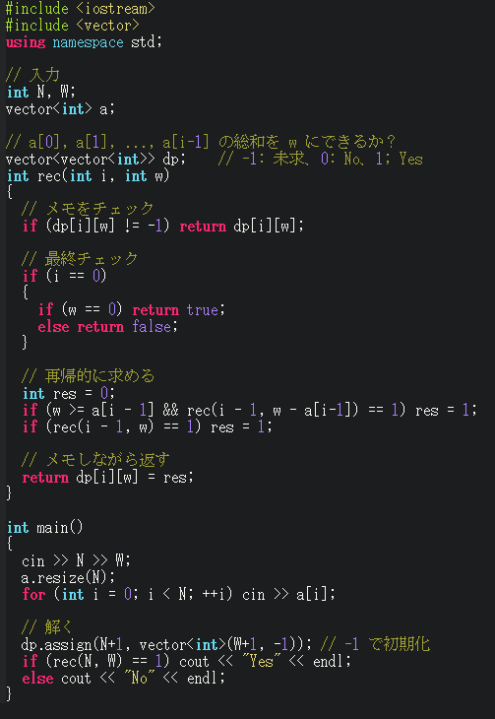
 |  |  |  | ④ | メモ化ＤＰ
 |  |  |  |  |  |  |  |  |  |  | ● | dp[i][w] |  |  |  |  | ： | i種類 (i-1番目まで) の数の部分和で合計が W になるか
 |  |  |  |  |  |  |  |  |  |  |  | (i.e)
 |  |  |  |  |  |  |  |  |  |  |  |  | dp[1][w] |  |  |  | ： | 1種類 (0番目まで) の数の部分和で合計が W になるか
 |  |  |  |  |  |  |  |  |  |  |  |  | dp[2][w] |  |  |  | ： | 2種類 (1番目まで) の数の部分和で合計が W になるか
 |  |  |  |  |  |  |  |  |  |  |  |  | …
 |  |  |  |  |  |  |  |  |  |  |  |  | dp[N][j] |  |  |  | ： | N種類 (N-1番目まで) の数の部分和で合計が W になるか

 |  |  | ● | (lnk) |  | bit 全探索を「再帰関数」で書く 2 つの流儀

● | ＤＰ
 | ● | Vacation | ● | DP 用に以下のテーブルを準備する

 |  |  |  | dp[i][j] |  |  |  |  | : | i日間 (i-1日目まで) の活動履歴のうち、i-1 日目に活動 j(0:A,1:B,2:C) を選んで得られる幸福度の最大値
 |  |  |  | 具体的解説
 |  |  |  |  | dp[0][j] |  |  |  | : | 初期値 0
 |  |  |  |  | dp[1][j] |  |  |  | : | 1日間 (0日目) の活動履歴のうち、0 日目に活動 j(0:A,1:B,2:C) を選んで得られる幸福度の最大値
 |  |  |  |  | dp[2][j] |  |  |  | : | 2日間 (1日目まで) の活動履歴のうち、1 日目に活動 j(0:A,1:B,2:C) を選んで得られる幸福度の最大値
 |  |  |  |  |  | …
 |  |  |  |  | dp[N][j] |  |  |  | : | N日間 (N-1日目まで) の活動履歴のうち、N-1 日目に活動 j(0:A,1:B,2:C) を選んで得られる幸福度の最大値

 |  |  |  | a[i][k] |  |  |  |  | : | i日目の活動 k(0:A,1:B,2:C) の幸福度
 |  |  |  | 具体的解説
 |  |  |  |  | a[0][k] |  |  |  | : | 0日目の活動 k(0:A,1:B,2:C) の幸福度
 |  |  |  |  | a[1][k] |  |  |  | : | 1日目の活動 k(0:A,1:B,2:C) の幸福度
 |  |  |  |  |  | …
 |  |  |  |  | a[N-1][k] |  |  |  | : | N-1日目の活動 k(0:A,1:B,2:C) の幸福度

 |  |  | ● | 漸化式

 |  |  |  | 各 j (= 0,1,2) と 各 k (= 0,1,2) に対して、j ≠ k ならば
 |  |  |  |  | chgmax(dp[i+1][k], dp[i][j] + a[i][k]); |  |  |  |  |  |  |  |  |  |  |  |  |  |  |  |  |  |  |  | i-1 日目に活動 j(0:A,1:B,2:C) を選んで得られる幸福度の最大値に
 |  |  |  |  |  |  |  |  |  |  |  |  |  |  |  |  |  |  |  |  |  |  |  |  | i日目の活動 k(0:A,1:B,2:C) を選んで得られる
 |  |  |  |  |  |  |  |  |  |  |  |  |  |  |  |  |  |  |  |  |  |  |  |  | i日目の幸福度の最大値を表す

 | ● | Knapsack 1 | ● | ＤＰ用に以下のテーブルを準備する

 |  |  |  | dp[i][sum_w] |  |  |  |  |  |  | ： | i種類 (i-1番目まで) の品物から重さが sum_w を超えないように選んだときの 価値の総和の最大値

 |  |  |  | 具体的解説
 |  |  |  |  | dp[0][sum_w] |  |  |  |  |  | : | 初期値 0
 |  |  |  |  | dp[1][sum_w] |  |  |  |  |  | : | 1種類 (0番目) の商品から重さが sum_w を超えない価値の最大値 (0-indexed)
 |  |  |  |  | dp[2][sum_w] |  |  |  |  |  | : | 2種類 (1番目まで) の商品から重さが sum_w を超えない価値の最大値
 |  |  |  |  |  | …
 |  |  |  |  | dp[N][sum_w] |  |  |  |  |  | ： | N種類 (N-1番目まで) の品物から重さが sum_w を超えない価値の最大値

 |  |  |  | w[i] |  |  |  |  |  |  | ： | i番目の品物の重さ
 |  |  |  | v[i] |  |  |  |  |  |  | ： | i番目の品物の価値

 |  |  |  | 具体的解説
 |  |  |  |  | w[0], v[0] |  |  |  |  |  | ： | 0番目の商品の重さ、価値 (0-indexed) |  |  |  |  |  |  |  |  |  |  |  |  |  | ● | N 個の商品は 0 ～ N-1
 |  |  |  |  | w[1], v[1] |  |  |  |  |  | ： | 1番目の商品の重さ、価値
 |  |  |  |  |  | …
 |  |  |  |  | w[N-1], v[N-1] |  |  |  |  |  | ： | N-1番目の商品の重さ

 |  |  | ● | 漸化式

 |  |  |  | sum_w ≧ w[i] の場合
 |  |  |  |  | dp[i+1][sum_w] |  |  |  |  |  | ← | max( dp[i][ sum_w - w[i] ] + v[i], dp[i][sum_w] )
 |  |  |  |  |  |  |  |  |  |  |  |  |  |  |  |  |  |  |  |  |  |  |  |  | i種類 (i-1番目まで) の品物から重さ sum_w - w[i] を超えない価値 (最大値) に
 |  |  |  |  |  |  |  |  |  |  |  |  |  |  |  |  |  |  |  |  |  |  |  |  |  | 品物 i番目(w[i], v[i]) を選んだ場合と
 |  |  |  |  |  |  |  |  |  |  |  |  |  |  |  |  |  |  |  |  |  |  |  |  | i種類 (i-1番目まで) の品物から重さ sum_w を超えない価値 (最大値) の大きい方を
 |  |  |  |  |  |  |  |  |  |  |  |  |  |  |  |  |  |  |  |  |  |  |  |  | i+1種類 (i番目まで) の品物から重さ sum_w を超えない価値の最大値とする
 |  |  |  | sum_w ＜ w[i] の場合
 |  |  |  |  | dp[i+1][sum_w] |  |  |  |  |  | ← | dp[i][sum_w] |  |  |  |  |  |  |  |  |  |  |  |  | i種類 (i-1番目まで) の品物から重さ sum_w を超えない価値 (最大値) を
 |  |  |  |  |  |  |  |  |  |  |  |  |  |  |  |  |  |  |  |  |  |  |  |  | i+1種類 (i番目まで) の品物から重さ sum_w を超えない価値の最大値とする

 |  |  | ● | n＝4
 |  |  |  | (w, v)＝{(2, 5), (1, 2), (3, 4), (2, 3)}
 |  |  |  | w＝5

 |  |  |  | dp[i][sum_w] |  |  |  |  | i-1 番目までの品物から重さが sum_w を超えないように選んだときの、価値の総和の最大値
 |  |  |  | i|w |  | 0 |  | 1 |  | 2 |  | 3 |  | 4 |  | 5
 |  |  |  | 0 |  | 0 |  | 0 |  | 0 |  | 0 |  | 0 |  | 0
 |  |  |  | 1 |  | 0 |  | 0 |  | 5 |  | 5 |  | 5 |  | 5
 |  |  |  | 2 |  | 0 |  | 2 |  | 5 |  | 7 |  | 7 |  | 7
 |  |  |  | 3 |  | 0 |  | 2 |  | 5 |  | 7 |  | 7 |  | 9
 |  |  |  | 4 |  | 0 |  | 2 |  | 5 |  | 7 |  | 8 |  | 10

 | ● | Knapsack 2 | ● | ＤＰ用に以下のテーブルを準備する

 |  |  |  | dp[i][sum_v] |  |  |  |  |  |  | ： | i種類 (i-1番目まで) の品物から価値が sum_w を達成するように選んだときの、重さの総和の最小値

 |  |  |  | 具体的解説
 |  |  |  |  | dp[0][sum_v] |  |  |  |  |  | : | 初期値 0
 |  |  |  |  | dp[1][sum_v] |  |  |  |  |  | : | 1種類 (0番目) の商品から価値が sum_v を達成する重さの最小値 (0-indexed)
 |  |  |  |  | dp[2][sum_v] |  |  |  |  |  | : | 2種類 (1番目まで) の商品から価値が sum_v を達成する重さの最小値
 |  |  |  |  |  | …
 |  |  |  |  | dp[N][sum_v] |  |  |  |  |  | ： | N種類 (N-1番目まで) の品物から価値が sum_v を達成する価値の最小値

 |  |  |  | w[i] |  |  |  |  |  |  | ： | i 番目の品物の重さ
 |  |  |  | v[i] |  |  |  |  |  |  | ： | i 番目の品物の価値

 |  |  |  | 具体的解説
 |  |  |  |  | w[0], v[0] |  |  |  |  |  | ： | 0 番目の商品の重さ、価値 (0-indexed) |  |  |  |  |  |  |  |  |  |  |  |  |  | ● | N 個の商品は 0 ～ N-1
 |  |  |  |  | w[1], v[1] |  |  |  |  |  | ： | 1 番目の商品の重さ、価値

 |  |  | ● | n＝4
 |  |  |  | (w, v)＝{(2, 5), (1, 2), (3, 4), (2, 3)}
 |  |  |  | w＝5

 |  |  |  | dp[i][sum_v] |  |  |  |  | i-1 番目までの品物から価値が sum_v 以上を達成するように選んだときの重さの総和の最小値
 |  |  |  | i|v |  | 0 |  | 1 |  | 2 |  | 3 |  | 4 |  | 5 |  | 6 |  | 7 |  | 8 | 9 |  | 10 |  | 11 | 12 |  | 13 | 14 | 15
 |  |  |  | 0 |  | 0 |  | INF |  | INF |  | INF |  | INF |  | INF |  | INF |  | INF |  | INF | INF |  | INF |  | INF | INF |  | INF | INF | INF
 |  |  |  | 1 |  | 0 |  | INF |  | INF |  | INF |  | INF |  | 2 |  | INF |  | INF |  | INF | INF |  | INF |  | INF | INF |  | INF | INF | INF
 |  |  |  | 2 |  | 0 |  | INF |  | 1 |  | INF |  | INF |  | 2 |  | INF |  | 3 |  | INF | INF |  | INF |  | INF | INF |  | INF | INF | INF
 |  |  |  | 3 |  | 0 |  | INF |  | 1 |  | INF |  | 3 |  | 2 |  | 4 |  | 3 |  | INF | 5 |  | INF |  | 6 | INF |  | INF | INF | INF
 |  |  |  | 4 |  | 0 |  | INF |  | 1 |  | 2 |  | 3 |  | 3 |  | 4 |  | 5 |  | 4 | 6 |  | 5 |  | 6 | 7 |  | INF | 8 | INF

 | ● | 制限個数なし | ● | 制限個数なしナップサック問題の漸化式について
 |  | ナップサック問題 |  | 初期化 |  |  | dp[0][j] = 0
 |  |  |  | 漸化式
 |  |  |  |  | dp[i + 1][j] = max( dp[i][ j - kw[i] ] + kv[i] ) |  |  |  |  |  |  |  |  |  |  |  |  |  |  |  |  |  | (k≧0) |  |  |  | ･･･①
 |  |  |  |  |  | ⇔
 |  |  |  |  | dp[i + 1][j] = max{ dp[i][j], max( dp[i][ j - kw[i] ] + kv[i] ) } |  |  |  |  |  |  |  |  |  |  |  |  |  |  |  |  |  |  |  |  |  |  |  | (k≧1) |  |  |  | k＝0 を展開
 |  |  |  |  |  | ⇔
 |  |  |  |  | dp[i + 1][j] = max{ dp[i][j], max( dp[i][ j - kw[i] - w[i] ] + kv[i] + v[i] ) } |  |  |  |  |  |  |  |  |  |  |  |  |  |  |  |  |  |  |  |  |  |  |  |  |  |  | (k≧0) | k≧1 から k≧0 に式変形
 |  |  |  |  |  | ⇔ |  |  |  |  |  |  |  |  |  |  |  |  |  |  |  |  |  |  |  |  |  |  |  |  |  |  |  | (k＝1 の w[i], v[i] を固定で置く)
 |  |  |  |  | dp[i + 1][j] = max{ dp[i][j], max( dp[i][ j - kw[i] - w[i] ] + kv[i] ) + v[i] } |  |  |  |  |  |  |  |  |  |  |  |  |  |  |  |  |  |  |  |  |  |  |  |  |  |  | (k≧0) | v[i] は固定値のため max関数の外に
 |  |  |  |  |  | ⇔ |  |  |  |  |  |  |  |  |  |  |  |  |  |  |  |  |  |  |  |  |  |  |  |  |  |  |  | 出す
 |  |  |  |  | dp[i + 1][j] = max{ dp[i][j], dp[i + 1][ j - w[i] ] + v[i] } |  |  |  |  |  |  |  |  |  |  |  |  |  |  |  |  |  |  |  |  |  |  |  |  |  |  |  | ①式を使用して式変形

 |  |  |  | (∴) |  | 初期化 |  |  | dp[0][j] = 0
 |  |  |  |  |  | 漸化式 |  |  | dp[i + 1][j] = max{ dp[i][j], dp[i + 1][ j - w[i] ] + v[i] }

● | 桁ＤＰ
 | ● | ABC114_C_755 | ● | 桁DP の説明
 |  |  |  | (lnk) |  | 桁DPの痒いところに手が届く解説 |  |  |  |  |  |  |  |  |  |  |  |  | https://qiita.com/pinokions009/items/1e98252718eeeeb5c9ab
 |  |  |  | (lnk) |  | 桁 DP の思想 |  |  |  |  |  |  |  |  |  |  |  |  | https://drken1215.hatenablog.com/entry/2019/02/04/013700
 |  |  |  |  |  | 〜 K 以下の整数を走査するとはどういうことか 〜
 |  |  |  | (lnk) |  | torus711 のアレ (Digit DP 入門) |  |  |  |  |  |  |  |  |  |  |  |  | https://torus711.hatenablog.com/entry/20150423/1429794075
 |  |  |  | (lnk) |  | pekempey's blog ｢桁DP入門｣ |  |  |  |  |  |  |  |  |  |  |  |  | https://pekempey.hatenablog.com/entry/2015/12/09/000739

 |  |  | ● | nMaxNum＝555 とすると

 |  |  |  | 753数は 3個

 |  |  |  | dp[pos][smaller?][is3,5,7 flag]

 |  |  |  | dp[0][0][0] = (1) |  |  |  |  |  |  |  |  | 0
 |  |  |  | dp[1][0][2] = (1) |  |  |  |  |  |  |  |  | 5
 |  |  |  | dp[1][1][0] = (1) |  |  |  |  |  |  |  |  | 0
 |  |  |  | dp[1][1][1] = (1) |  |  |  |  |  |  |  |  | 3
 |  |  |  | dp[2][0][2] = (1) |  |  |  |  |  |  |  |  | 55
 |  |  |  | dp[2][1][0] = (1) |  |  |  |  |  |  |  |  | 00
 |  |  |  | dp[2][1][1] = (2) |  |  |  |  |  |  |  |  | 03, 33
 |  |  |  | dp[2][1][2] = (1) |  |  |  |  |  |  |  |  | 05
 |  |  |  | dp[2][1][3] = (2) |  |  |  |  |  |  |  |  | 35, 53
 |  |  |  | dp[2][1][4] = (1) |  |  |  |  |  |  |  |  | 07
 |  |  |  | dp[2][1][5] = (1) |  |  |  |  |  |  |  |  | 37
 |  |  |  | dp[3][0][2] = (1) |  |  |  |  |  |  |  |  | 555
 |  |  |  | dp[3][1][0] = (1) |  |  |  |  |  |  |  |  | 000
 |  |  |  | dp[3][1][1] = (3) |  |  |  |  |  |  |  |  | 003, 033, 333
 |  |  |  | dp[3][1][2] = (2) |  |  |  |  |  |  |  |  | 005, 055
 |  |  |  | dp[3][1][3] = (8) |  |  |  |  |  |  |  |  | 035, 053, 335, 353, 355, 533, 535, 553
 |  |  |  | dp[3][1][4] = (2) |  |  |  |  |  |  |  |  | 007, 077
 |  |  |  | dp[3][1][5] = (5) |  |  |  |  |  |  |  |  | 037, 073, 337, 373, 377
 |  |  |  | dp[3][1][6] = (2) |  |  |  |  |  |  |  |  | 057, 075
 |  |  |  | dp[3][1][7] = (3) |  |  |  |  |  |  |  |  | 357, 375, 537

 |  |  |  | (dp[3][0][7] = (0) のため)

● | ABC099_C_StrangeBank |  | ① | メモ化ＤＰ
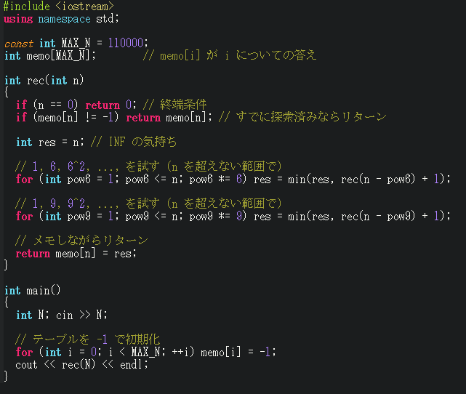

 |  |  |  | ● | メモ配列の設定
 |  |  |  |  | メモ配列 |  |  |  | 6n 硬貨 |  |  |  | 9n 硬貨 |  |  | 硬貨 |  |  | 硬貨種類
 |  |  |  |  |  |  |  |  | 1 | 6 | 36 |  | 1 | 9 |  | min枚数
 |  |  |  |  | memo[1] |  |  |  | 1 |  |  |  | 1 |  |  | 1 |  |  | 1
 |  |  |  |  | memo[2] |  |  |  | 2 |  |  |  | 2 |  |  | 2 |  |  | 1 1
 |  |  |  |  | memo[3] |  |  |  | 3 |  |  |  | 3 |  |  | 3 |  |  | 1 1 1
 |  |  |  |  | memo[4} |  |  |  | 4 |  |  |  | 4 |  |  | 4 |  |  | 1 1 1 1
 |  |  |  |  | memo[5} |  |  |  | 5 |  |  |  | 5 |  |  | 5 |  |  | 1 1 1 1 1
 |  |  |  |  | memo[6] |  |  |  | 6 | 1 |  |  | 6 |  |  | 1 |  |  | 6
 |  |  |  |  | memo{7} |  |  |  | 2 | 2 |  |  | 2 |  |  | 2 |  |  | 1 6
 |  |  |  |  | memo[8] |  |  |  | 3 | 3 |  |  | 3 |  |  | 3 |  |  | 1 1 6
 |  |  |  |  | memo[9] |  |  |  | 4 | 4 |  |  | 4 | 1 |  | 1 |  |  | 9 |  |  |  | ● | メモ配列は 自金額(左記では 9 ) から
 |  |  |  |  | memo[10] |  |  |  | 2 | 5 |  |  | 2 | 2 |  | 2 |  |  | 1 9 |  |  |  |  | 6n(n＝0,1,･･･)引いた金額、または 9n(n＝0,1,･･･)引いた金額のメモ配列の
 |  |  |  |  | memo[11] |  |  |  | 3 | 6 |  |  | 3 | 3 |  | 3 |  |  | 1 1 9 |  |  |  |  | 硬貨min枚数 を参照し、それに＋1 する
 |  |  |  |  | memo[12] |  |  |  | 4 | 2 |  |  | 4 | 4 |  | 2 |  |  | 6 6
 |  |  |  |  | memo[13] |  |  |  | 3 | 3 |  |  | 3 | 5 |  | 3 |  |  | 1 6 6
 |  |  |  |  | memo[14] |  |  |  | 4 | 4 |  |  | 4 | 6 |  | 4 |  |  | 1 1 6 6
 |  |  |  |  | memo[15] |  |  |  | 5 | 2 |  |  | 5 | 2 |  | 2 |  |  | 6 9
 |  |  |  |  | memo[16] |  |  |  | 3 | 3 |  |  | 3 | 3 |  | 3 |  |  | 1 6 9
 |  |  |  |  | memo[17] |  |  |  | 4 | 4 |  |  | 4 | 4 |  | 4 |  |  | 1 1 6 9
 |  |  |  |  | memo[18] |  |  |  | 5 | 3 |  |  | 5 | 2 |  | 2 |  |  | 9 9
 |  |  |  |  | memo[19] |  |  |  | 3 | 4 |  |  | 3 | 3 |  | 3 |  |  | 1 9 9
 |  |  |  |  | memo[20] |  |  |  | 4 | 5 |  |  | 4 | 4 |  | 4 |  |  | 1 1 9 9
 |  |  |  |  | memo[21] |  |  |  | 5 | 3 |  |  | 5 | 3 |  | 3 |  |  | 6 6 9
 |  |  |  |  | memo[22] |  |  |  | 4 | 4 |  |  | 4 | 4 |  | 4 |  |  | 1 6 6 9
 |  |  |  |  | memo[23] |  |  |  | 5 | 5 |  |  | 5 | 5 |  | 5 |  |  | 1 1 6 6 9
 |  |  |  |  | memo[24] |  |  |  | 6 | 3 |  |  | 6 | 3 |  | 3 |  |  | 6 9 9
 |  |  |  |  | memo[25] |  |  |  | 4 | 4 |  |  | 4 | 4 |  | 4 |  |  | 1 6 9 9
 |  |  |  |  | memo[26] |  |  |  | 5 | 5 |  |  | 5 | 5 |  | 5 |  |  | 1 1 6 9 9
 |  |  |  |  | memo[27] |  |  |  | 6 | 4 |  |  | 6 | 3 |  | 3 |  |  | 9 9 9
 |  |  |  |  | memo[28] |  |  |  | 4 | 5 |  |  | 4 | 4 |  | 4 |  |  | 1 9 9 9
 |  |  |  |  | memo[29] |  |  |  | 5 | 6 |  |  | 5 | 5 |  | 5 |  |  | 1 1 9 9 9
 |  |  |  |  | memo[30] |  |  |  | 6 | 4 |  |  | 6 | 4 |  | 4 |  |  | 6 6 9 9
 |  |  |  |  | memo[31] |  |  |  | 5 | 5 |  |  | 5 | 5 |  | 5 |  |  | 1 6 6 9 9
 |  |  |  |  | memo[32] |  |  |  | 6 | 6 |  |  | 6 | 6 |  | 6 |  |  | 1 1 6 6 9 9
 |  |  |  |  | memo[33] |  |  |  | 7 | 4 |  |  | 7 | 4 |  | 4 |  |  | 6 9 9 9
 |  |  |  |  | memo[34] |  |  |  | 5 | 5 |  |  | 5 | 5 |  | 5 |  |  | 1 6 9 9 9
 |  |  |  |  | memo[35] |  |  |  | 6 | 6 |  |  | 6 | 6 |  | 6 |  |  | 1 1 6 9 9 9
 |  |  |  |  | memo[36] |  |  |  | 7 | 5 | 1 |  | 7 | 4 |  | 1 |  |  | 36
 |  |  |  |  | … |  |  |  | … |  |  |  | … |  |  | … |  |  | …

 |  |  | ② | 貰うＤＰ

 |  |  |  | ● | dp配列の設定
 |  |  |  |  | dp配列 |  |  |  | 6n 硬貨 |  |  |  | 9n 硬貨 |  |  | 硬貨 |  |  | 硬貨種類
 |  |  |  |  |  |  |  |  | 1 | 6 | 36 |  | 1 | 9 |  | min枚数
 |  |  |  |  | dp[1] |  |  |  | 1 |  |  |  | 1 |  |  | 1 |  |  | 1
 |  |  |  |  | dp[2] |  |  |  | 2 |  |  |  | 2 |  |  | 2 |  |  | 1 1
 |  |  |  |  | dp[3] |  |  |  | 3 |  |  |  | 3 |  |  | 3 |  |  | 1 1 1
 |  |  |  |  | dp[4} |  |  |  | 4 |  |  |  | 4 |  |  | 4 |  |  | 1 1 1 1
 |  |  |  |  | dp[5} |  |  |  | 5 |  |  |  | 5 |  |  | 5 |  |  | 1 1 1 1 1
 |  |  |  |  | dp[6] |  |  |  | 6 | 1 |  |  | 6 |  |  | 1 |  |  | 6
 |  |  |  |  | dp{7} |  |  |  | 2 | 2 |  |  | 2 |  |  | 2 |  |  | 1 6
 |  |  |  |  | dp[8] |  |  |  | 3 | 3 |  |  | 3 |  |  | 3 |  |  | 1 1 6
 |  |  |  |  | dp[9] |  |  |  | 4 | 4 |  |  | 4 | 1 |  | 1 |  |  | 9
 |  |  |  |  | dp[10] |  |  |  | 2 | 5 |  |  | 2 | 2 |  | 2 |  |  | 1 9
 |  |  |  |  | dp[11] |  |  |  | 3 | 6 |  |  | 3 | 3 |  | 3 |  |  | 1 1 9
 |  |  |  |  | dp[12] |  |  |  | 4 | 2 |  |  | 4 | 4 |  | 2 |  |  | 6 6
 |  |  |  |  | dp[13] |  |  |  | 3 | 3 |  |  | 3 | 5 |  | 3 |  |  | 1 6 6
 |  |  |  |  | dp[14] |  |  |  | 4 | 4 |  |  | 4 | 6 |  | 4 |  |  | 1 1 6 6
 |  |  |  |  | dp[15] |  |  |  | 5 | 2 |  |  | 5 | 2 |  | 2 |  |  | 6 9
 |  |  |  |  | dp[16] |  |  |  | 3 | 3 |  |  | 3 | 3 |  | 3 |  |  | 1 6 9
 |  |  |  |  | dp[17] |  |  |  | 4 | 4 |  |  | 4 | 4 |  | 4 |  |  | 1 1 6 9
 |  |  |  |  | dp[18] |  |  |  | 5 | 3 |  |  | 5 | 2 |  | 2 |  |  | 9 9
 |  |  |  |  | dp[19] |  |  |  | 3 | 4 |  |  | 3 | 3 |  | 3 |  |  | 1 9 9
 |  |  |  |  | dp[20] |  |  |  | 4 | 5 |  |  | 4 | 4 |  | 4 |  |  | 1 1 9 9
 |  |  |  |  | dp[21] |  |  |  | 5 | 3 |  |  | 5 | 3 |  | 3 |  |  | 6 6 9
 |  |  |  |  | dp[22] |  |  |  | 4 | 4 |  |  | 4 | 4 |  | 4 |  |  | 1 6 6 9
 |  |  |  |  | dp[23] |  |  |  | 5 | 5 |  |  | 5 | 5 |  | 5 |  |  | 1 1 6 6 9
 |  |  |  |  | dp[24] |  |  |  | 6 | 3 |  |  | 6 | 3 |  | 3 |  |  | 6 9 9
 |  |  |  |  | dp[25] |  |  |  | 4 | 4 |  |  | 4 | 4 |  | 4 |  |  | 1 6 9 9
 |  |  |  |  | dp[26] |  |  |  | 5 | 5 |  |  | 5 | 5 |  | 5 |  |  | 1 1 6 9 9
 |  |  |  |  | dp[27] |  |  |  | 6 | 4 |  |  | 6 | 3 |  | 3 |  |  | 9 9 9
 |  |  |  |  | dp[28] |  |  |  | 4 | 5 |  |  | 4 | 4 |  | 4 |  |  | 1 9 9 9
 |  |  |  |  | dp[29] |  |  |  | 5 | 6 |  |  | 5 | 5 |  | 5 |  |  | 1 1 9 9 9
 |  |  |  |  | dp[30] |  |  |  | 6 | 4 |  |  | 6 | 4 |  | 4 |  |  | 6 6 9 9
 |  |  |  |  | dp[31] |  |  |  | 5 | 5 |  |  | 5 | 5 |  | 5 |  |  | 1 6 6 9 9
 |  |  |  |  | dp[32] |  |  |  | 6 | 6 |  |  | 6 | 6 |  | 6 |  |  | 1 1 6 6 9 9
 |  |  |  |  | dp[33] |  |  |  | 7 | 4 |  |  | 7 | 4 |  | 4 |  |  | 6 9 9 9
 |  |  |  |  | dp[34] |  |  |  | 5 | 5 |  |  | 5 | 5 |  | 5 |  |  | 1 6 9 9 9
 |  |  |  |  | dp[35] |  |  |  | 6 | 6 |  |  | 6 | 6 |  | 6 |  |  | 1 1 6 9 9 9
 |  |  |  |  | dp[36] |  |  |  | 7 | 5 | 1 |  | 7 | 4 |  | 1 |  |  | 36
 |  |  |  |  | … |  |  |  | … |  |  |  | … |  |  | … |  |  | …

 |  |  | ③ | 配るＤＰ

 |  |  | ④ | ＢＦＳ
 |  |  |  |  | 辺の重みがすべて 1 のグラフは ＢＦＳ を利用して解くことが可能

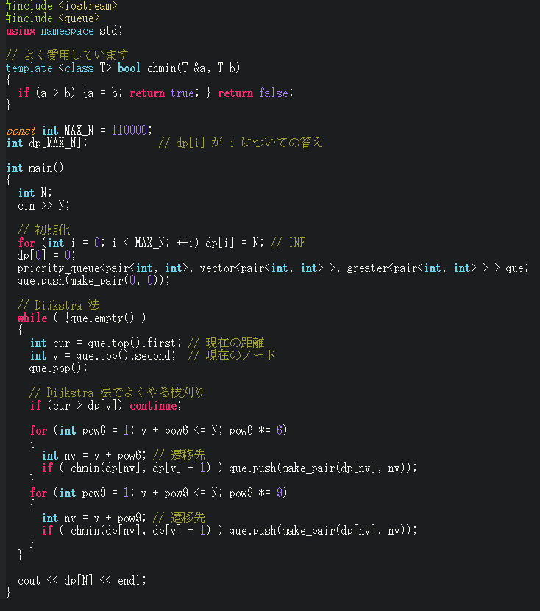
 |  |  | ⑤ | Ｄｉｊｋｓｔｒａ 法
 |  |  |  |  |  |  |  |  |  |  |  | (yes) |  | Dijkstra法の枝刈りロジックは今回の場合 通らない
 |  |  |  |  |  |  |  |  |  |  |  |  |  | (∵) |  | 辺の重みが全て 1 のため
 |  |  |  |  |  |  |  |  |  |  |  |  |  |  |  | (→) |  | Wandbox で確認したが、実際 通らなかった

 |  |  | ⑥ | 個数制限なしナップサックＤＰ
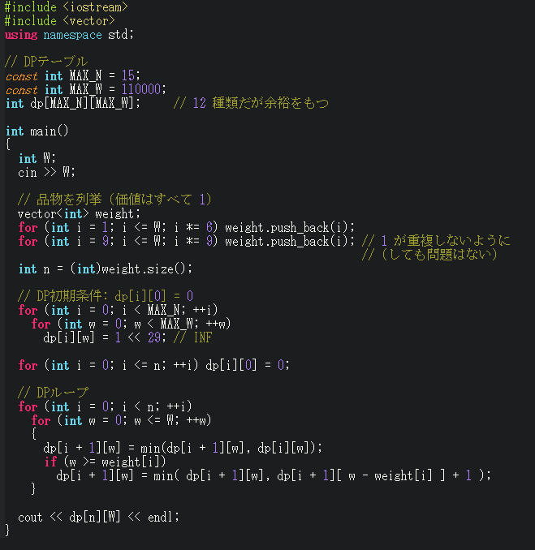
 |  |  |  |  |  |  |  |  |  |  |  | ● | dp[i][w] |  |  |  |  | ： | i種類 (i-1番目まで) の品物の中から重さが w になるように選んだときの 価値の総和の最小値
 |  |  |  |  |  |  |  |  |  |  |  |  | (i.e)
 |  |  |  |  |  |  |  |  |  |  |  |  |  | dp[0][w] |  |  |  | ： | 初期値 0
 |  |  |  |  |  |  |  |  |  |  |  |  |  | dp[1][w] |  |  |  | ： | 1種類 (0番目) の品物の中から重さが w になるように選んだときの 価値の総和の最小値
 |  |  |  |  |  |  |  |  |  |  |  |  |  | dp[2][w] |  |  |  | ： | 2種類 (1番目まで) の品物の中から重さが w になるように選んだときの 価値の総和の最小値
 |  |  |  |  |  |  |  |  |  |  |  |  |  |  | …
 |  |  |  |  |  |  |  |  |  |  |  |  |  | dp[N][w] |  |  |  | ： | N種類 (N-11番目まで) の品物の中から重さが w になるように選んだときの 価値の総和の最小値

個数制限なしナップサック問題の
漸化式のため
 |  |  |  | ● | 漸化式

 |  |  |  |  | w ≧ weight[i] の場合
 |  |  |  |  |  | dp[i+1][w] |  |  |  |  | ← | min( dp[i+1][ w − weight[i] ] + value[i], dp[i][w] )
 |  |  |  |  |  |  |  |  |  |  |  |  |  |  |  |  |  |  |  |  |  |  |  |  | i+1種類 (i番目まで) の品物から重さ w - weight[i] を超えない価値 (最小値) に
 |  |  |  |  |  |  |  |  |  |  |  |  |  |  |  |  |  |  |  |  |  |  |  |  |  | 品物 i番目(weight[i], value[i]) を選んだ場合と
 |  |  |  |  |  |  |  |  |  |  |  |  |  |  |  |  |  |  |  |  |  |  |  |  | i種類 (i-1番目まで) の品物から重さ w を超えない価値 (最小値) の小さい方を
 |  |  |  |  |  |  |  |  |  |  |  |  |  |  |  |  |  |  |  |  |  |  |  |  | i+1種類 (i番目まで) の品物から重さ sum_w を超えない価値の最小値とする
 |  |  |  |  | w ＜ weight[i] の場合
 |  |  |  |  |  | dp[i+1][w] |  |  |  |  | ← | dp[i][w] |  |  |  |  |  |  |  |  |  |  |  |  | i種類 (i-1番目まで) の品物から重さ sum_w を超えない価値 (最小値) を
 |  |  |  |  |  |  |  |  |  |  |  |  |  |  |  |  |  |  |  |  |  |  |  |  | i+1種類 (i番目まで) の品物から重さ sum_w を超えない価値の最小値とする
 |  |  |  | ● | 初期条件

 |  |  |  |  | dp[i][0]=0 (i=0,1,…,n)

 |  |  | ⑦ | 配列再利用

 |  |  |  | 配列 dp[i][w] の i の部分をなくして使いまわす実装ができ、メモリも実装量も軽くなる。

 |  |  |  |  |  |  |  |  |  | ● | 通常のナップサック |  |  |  |  |  |  |  |  |  | ： | dpテーブルを後ろから更新

 |  |  |  |  |  |  |  |  |  | ● | 個数制限なしナップサック |  |  |  |  |  |  |  |  |  | ： | dpテーブルを前から更新

 |  |  | ⑧ | 全探索 ＋ Greedy

 |  |  |  |  |  |  |  |  |  | ● | もし「1,6,62,...」だけだったら Greedy でよい (というより N を 6 進法表記にすればよい)

 |  |  |  |  |  |  |  |  |  | ● | N を「6進法側」と「9進法側」に分ければよくて、分け方を全探索する

